箱唛扫码
Factory name (工厂名称) | 三马
PO. Number(订单号) | 84149-01
Style Code.(款号) | 3805-742
Product Code.(产品编号) | RECYCLE CARE LABEL RECYCLE COMPONENT LABEL | Carton No.(箱号):
Inner Packages(包装方式） | 2000pcs/ bundle | 1\1
SIZE/qty (尺码/数量) | 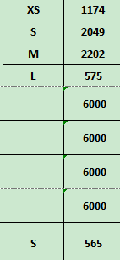
Carton Dimension（箱规） | 20*20*30 | Country of Origin：
Gross Weight（毛重） | 6.2KG | Made In China
Net Weight（净重） | 5.8KG
Remark（备注）

03805742441015
03805742441022
03805742441039
03805742441046
03805742250020

